Sheet1
 | 50만원대 인텔 (간단 사무용 & 인강용) | 50만원대 AMD (사무용 & 케쥬얼 게임) | 100(80)만원대 인텔 (FHD 중사양 게이밍, 주식) - 어지간하면 AMD 추천- | 100만원대 AMD (FHD 상옵, 포토샵, 간단편집) | 110(130)만원대 인텔 (FHD 상옵, 포토샵, 간단편집) | 인텔 170 ~ 240 만원대 게이밍 및 다용도 PC (FHD 상옵 고사양 게이밍 PC, 주식(스캘핑), 포토샵, 영상편집, 다용도 사용가능 PC) |  |  | 130 ~ 240만 AMD 5000시리즈 가성비 ,고사양 게이밍 견적 (포토샵, 간단한 영상편집OK, 국내 온라인게임 게이밍시 견적) |  |  | 280~530만원대 13세대 신형 고급인텔 (QHD 100~144 최고의 게이밍, 원컴방송, 렌더인코딩, 편집) |  | 220~370(550)만 AMD 젠4 (신형)견적 (FHD/QHD100~144 게이밍 OK 전문가용 PC) |  | 최고의 게이밍 PC 상상 (로또 되면 사볼께요)
1. CPU선택 | 1. 인텔 코어i3-12세대 12100 2. 인텔 코어i3-10세대 10100 (팬티엄의 경우 성능이 너무낮음) 1번:162,980원 2번:177,020원 | 1. AMD 라이젠5-3세대 4600G (르누아르) 2. AMD 라이젠5-4세대 5600G (2번이 성능이 소폭 윗급) 1번:138,140원 2번:184,140원 | 1. 인텔 코어i3-12세대 12100F (엘더레이크 정품) (i3는 6500XT~3060까지만 권장) (게이밍은 어지간하면 5600 권장) 1번:132,740원 | 1. AMD 라이젠5-4세대 5600 (버미어) 멀티팩 2. AMD 라이젠5-4세대 5600X (5600이 X보다 가성비가 좋다) 1번:178,200원, 2번:212,760원 | 1. 인텔 코어i5-12세대 12400F (정품) (12400F 보다는 5600 가는게 가성비 좋은편, 그나마 벌크는 싸다) 1번:221,730원 (벌크:180,900원) | 1. 인텔 코어i5-13세대 13600KF(K) (정품) (게이밍 + 멀티성능(영상편집/음악작업/렌더링) + 주식용) 2. 인텔 코어i5-12세대 12600KF 벌크 (정품대비 크게 싸서 이번달은 예외로 벌크제품 선택) *13600K는 전세대 12900K(i9과 맞먹는 성능) - 13세대 논K 프로세서가 나오면 그게 2선택이 될듯 1번:445,610(474,450)원, 2번:278,640원 |  |  | 1. AMD 라이젠5-4세대 5600 (멀티팩) (주식/순수게이밍) 2. AMD 라이젠7-4세대 5800X3D (버미어) (국내 온라인게임에서 프레임 잘뽑히는 CPU) 3. AMD 라이젠7-4세대 5700X (버미어) (게이밍/멀티성능 업!) 가성비가 좋다 + 국내 인기 온라인 게임에 강점 1번: 178,200원 2번: 516,240원 3번: 284,580원 |  |  | 1. 인텔 코어i7-13세대 13700K(KF) (정품) (12900K의 상위호환 어떤 용도로 써도 쓸만한 성능!) 2. 인텔 코어i9-13세대 13900K(KF) (13700K보다 멀티성능이 좋음 게이밍에서는 비슷한편) 1번:599,840(565,710)원 , 2번:900,620(827,280)원 |  | 1. AMD 라이젠9-5세대 7950X (멀티 작업용, 렌더링 강점) 2. AMD 라이젠5-5세대 7600X (게이밍, 7000X3D 존버용) (7700X, 7900X은 현시점에 매리트가 크게없음) 1번: 977,400원 , 2번: 423,360원 |  | 1. 인텔 코어i9-13세대 13900K (게이밍 성능 최상위 작업 성능 7950X와 동급) 1번:900,620원
2. 쿨러 | 기본쿨러 써도 문제없음!! | 기본쿨러 써도 문제없음 다만 소음이 신경쓰인다면 -> (DEEPCOOL AG400 22,680 짜리 쿨러!) | 기본쿨러 써도 문제없음 다만 소음이 신경쓰인다면 -> (DEEPCOOL AG400 22,680 짜리 쿨러!) | DEEPCOOL AG400 or PCCOOLER PALADIN 400 (기쿨쓰지말고 사제쿨러 쓸것) 1번:22,680원 2번:32,000원 | DEEPCOOL AG400 or PCCOOLER PALADIN 400 (기쿨쓰지말고 사제쿨러 쓸것) 1번:22,680원 2번:32,000원 | 13600K) 3RSYS Socoool RC1800 ARGB , DEEPCOOL AG620 , Thermalright Peerless Assassin 120 SE 서린 DEEPCOOL ASSASSIN 3, 취향에 따라 수냉쓰셔도 무방 (240~360) 추천제품은 LS720, X53 12600KF 벌크) 팔라딘 400, DEEPCOOL AG620, 3RSYS Socoool RC1800 1번:64,800/ 48,600/ 52,420원/ 118,690 (수냉:178,030, 210,370원) 2번:32,000/ 48,600/ 64,800 |  |  | 5600, 5700X 용) PCCOOLER PALADIN 400 or 3RSYS Socoool RC410 ARGB 5600, 5700X 오버용 용)3RSYS Socoool RC1800 ARGB, DEEPCOOL AG620 (OC 용) 5800X3D 용) DEEPCOOL LS720 ARGB, NZXT KRAKEN X63 1번:32,000/ 35,100원 , 2번:64,800/ 48,600원 , 3번:178,200/ 239,760원 |  |  | 13700K 용) DEEPCOOL ASSASSIN 3, NOCTUA NH-D15 (게이밍만 할때) 13700K(KF) 용) NZXT KRAKEN X73, LS720 + LGA17XX-BCF (권장) 13900K(KF) 용) CORSAIR iCUE H170i ELITE CAPELLIX (권장) 1번:118,690/160,560원 , 2번:299,160/ 178,200+9,990원 , 3번:345,090원 |  | 7700X~7950X 용) NZXT KRAKEN X63, X73 (우선추천 안정적인 수냉) DEEPCOOL LS720 ARGB (성능괜찮음, 안정성은좀더 지켜봐야..) 7600X) DEEPCOOL AG620, Peerless Assassin 120 SE (7600에만 사용) 전라인 수냉 3종) 239,760/ 299,160/ 178,200원, 7600X용 공냉: 48,600원 |  | CORSAIR iCUE H170i ELITE CAPELLIX + Thermalright LGA17XX-BCF (13900K의 제 성능을 내기위한 420라디) 1번:345,090원 + 9,990
3. 메인보드 | 1. ASUS PRIME H610M-K D4 2. GIGABYTE H510M H (10세대는 H510, 12세대 H610) 1번:91,710원 2번:111,550원 | 1. EX A320M-GAMING STCOM 2. TUF Gaming B450M-PRO II (2번은 품절나면 PLUS ll) 1번:98,280원 2번:119,880원 | 1. GIGABYTE B660M GAMING 2. GIGABYTE B660M D2H D4 (1번 품절나면 2번쓸것) 1번:136,080원 2번:124,800원 | 1. EX A320M-GAMING STCOM 2. TUF Gaming B450M-PRO II 3. TUF Gaming B450M-PLUS II 98,280원, 119,880원, 120,960원 | 1. GIGABYTE B660M D2H D4 2. ASUS PRIME B660M-K D4 3. GIGABYTE B660M GAMING X 124,800원, 150,120원, 178,200원 | 1. GIGABYTE B660M GAMING X D4 (DDR4 13600K 쓰기위한 마지노선) 2. GIGABYTE B660M AORUS PRO D4 (게이밍 X 보다 약간 더 품질이 좋음) 3. MSI MAG B660M 박격포 DDR4 (많이 쓰이는 D4보드) , 4. ASUS PRIME Z690-P (DDR5 용 보드) 1번:178,200원, 2번:199,800원, 3번:217,690원, 4번:308,470원 |  |  | 1. ASUS TUF Gaming B450M-PRO II (품절 직전.. 가성비 제품) 2. GIGABYTE B550M AORUS ELITE (M.2 사용이 두개일때!) 3. ASUS ROG STRIX B550-A GAMING 대원씨티에스 (확장성 + 디자인, 화이트색상) 1번:119,880원 2번:150,120원 3번:220,180원 |  |  | 1. MSI MPG Z690 엣지 WIFI (중급 D5보드) 2. GIGABYTE Z790 GAMING X (바이오스 업댓 필요없음) 3. GIGABYTE Z690 AORUS ELITE (품절직전) 4. 700A 이상의 Z690, 790 1번:392,040원 2번:382,900원 3번:402,220원 4번:약40만 |  | 1. MSI MAG B650 토마호크 WIFI (AM5 보드중 그나마 가성비) 2. GIGABYTE X670 AORUS ELITE AX 피씨디렉트 (무난한 X670 보드) (X670이 확장성이 좋음 M.2 많이쓰거나 PCI-E 장치가 많을때 선택) 1번:392,040원 2번:459,000원 |  | 1. ASUS ROG MAXIMUS Z790 HERO (아팩스 사고싶은데.. 아팩스 계속 품절이네요) 1번:1,063,800원
4. 메모리 | 1. 삼성전자 DDR4-3200 8G X 2ea (or 마이크론 램) (8G 메모리 짝수로 안가면 성능 하락 있습니다) 1번:27,440 X 2개 = 54,880원 | 1. 삼성전자 DDR4-3200 8G X 2ea (or 마이크론 램) (8G 짜리단일보다 8X2, 4X2 짝수로 가는게 시스템 성능이 상승) 1번:27,440 X 2개 = 54,880원 | 1. 삼성전자 DDR4-3200 8G X 2ea (or 마이크론 램) (8G 짜리단일보다 8X2, 4X2 짝수로 가는게 시스템 성능이 상승) 1번:27,440 X 2개 = 54,880원 | 1. 삼성전자 DDR4-3200 8G X 2ea (or 마이크론 램) 2. TeamGroup T-Force DDR4-3600 CL18 Delta RGB (XMP용) 1번:54,880원 2번:90,010원 | 1. 삼성전자 DDR4-3200 8G X 2ea (or 마이크론 램) (그냥써도 3400 정도는 램오버 시도해봐도 좋음) 1번:27,440 X 2개 = 54,880원 | 1. TeamGroup T-Force DDR4-3600 CL18 Delta RGB (가성비 XMP 메모리) 2. 삼성전자 DDR4-3200 16, 8G x 2EA (논 OC로 사용할 표준 메모리) 3. 마이크론 Crucial DDR4-3200 CL22 (가성비 수동 3600 오버용 메모리) 4. 삼성전자 DDR5-4800 (ASUS PRIME Z690-P 요 보드에 쓸 DDR5 메모리) 1번:90,010원(8x2), 2번:54,880(8x2), 3번:55,740원(8x2), 4번:103,680(8x2) |  |  | 1. TeamGroup T-Force DDR4-3600 CL18 Delta RGB (8G x2) (XMP 용 튜닝램) 2. 삼성전자 DDR4 16G x2ea PC4-25600 (16X2 일반 사용 게이밍보다 포토샵, 영상편집 위주일때) 3. Crucial Ballistix DDR4-3600 CL16 RGB White (XMP/수동오버) 1번:90,010원(8x2), 2번:113,200원(16x2), 3번:120,960원(8x2) |  |  | DDR5) 1. 삼성전자 DDR5-4800 16GB x 2ea (일반 사용용도) 2. SK하이닉스 DDR5-4800 16GB x 2ea (수동오버) 3. G.SKILL DDR5-6000 CL36 TRIDENT Z5 RGB J 패키지 (32GB) 1세트만 적용가능 (XMP 전용메모리) 1번:142,560원(32G) 2번:241,920원(32G) 3번:388,800원(32G) |  | DDR5) 1. 삼성전자 DDR5-4800 16GB x 2ea (일반 사용용도) 2. SK하이닉스 DDR5-4800 16GB x 2ea (수동오버) 3. G.SKILL DDR5-6000 CL36 TRIDENT Z5 RGB J 패키지 (32GB) (3번은 XMP용 수동오버 X, 1세트만 쓸것!!) 1번:142,560원(32G) 2번:241,920원(32G) 3번:388,800원(32G) |  | 1. G.SKILL DDR5-7200 CL34 TRIDENT Z5 RGB J 실버 패키지 2. A다이 하이닉스램 직구 (국내 미출시) 1번:677,960원
5. 그래픽 | 내장 그래픽 (UHD 730,630) 보드에서 D-SUB , HDMI 지원! (롤도 옵션타협이 필요함 게이밍은 부적합 사무용 인강용) | 내장 그래픽 (베가7) HDMI, DVI 지원 (EX A320) HDMI, DP (B450 TUF) (대략 1030과 비슷한 내장그래픽 롤 오버워치정도는 플레이 가능) | 1. COLORFUL RTX 3060 토마호크 DUO V2 D6 12GB LHR or INNO3D RTX 3060 12G TWIN 2. ASUS TUF Gaming GTX 1660 SUPER O6G (저 사양 게임위주) 1번:459,000원 2번:312,120원 | 1. COLORFUL RTX 3060 토마호크 DUO V2 D6 12GB LHR 2. INNO3D RTX 3060 12G TWIN (3060 종류 따지지말고 저렴한것) 1번:459,000원 2번:464,400원 | 1. 왼쪽에 3060 모델 (품절시 가격대 비슷한 3060 살것) 2. RTX 3060 Ti STORM X Dual OC , GIGABYTE RTX 3060 Ti EAGLE 1번:459,000원 2번:617,000원 | 1. 이엠텍 지포스 RTX 3060 Ti STORM X Dual OC D6 8GB, GIGABYTE 지포스 RTX 3060 Ti EAGLE OC V2 (해당 제품이 아니더라도 더 싼게 있다면 사셔도됨) 2. GIGABYTE 지포스 RTX 3070 EAGLE OC V2 D6 8GB, ASUS DUAL 지포스 RTX 3070 O8G OC 3. RTX 3080 시리즈 (지금 시장에 품절, 물건이 있는 아무거나! , RTX 3080은 13600K에 권장) 1번:617,000(615,600)원, 2번:772,200(767,880)원, 3번:약 110~120만 |  |  | 1. 이엠텍 지포스 RTX 3060 Ti STORM X Dual OC D6 8GB, GIGABYTE 지포스 RTX 3060 Ti EAGLE OC V2 2. GIGABYTE 지포스 RTX 3070 EAGLE OC V2 D6 8GB, ASUS DUAL 지포스 RTX 3070 O8G OC 3. RTX 3080 시리즈 (지금 시장에 품절, 물건이 있는 아무거나!) (3080 시리즈는 5800X3D에만 권장) 1번:617,000(615,600)원, 2번:772,200(767,880)원, 3번:약 110~120만 |  |  | 1. MSI 지포스 RTX 4080 벤투스 3X OC (그외 저렴한 4080류) 2. 순수작업 용도는 3060 추천제품중 구매하시면 됩니다 (496,890원) 3. RTX 3080 (구할수 있는 아무 제품) 1번:1,815,480원 3번:약 110만원 | 4. RTX 4090 (제품 무관) 4090은 대부분 제품이 쿨링, 소음에 이슈가 없다 외관과 전원부 차이정도 (커넥터 이슈가 있어 파워선택이 중요) 4번: 270~320만 | 1. GIGABYTE 지포스 RTX 3070 EAGLE OC V2 (그외 저렴한 제품) 2. 종류 무관 3080 (현시점 품절) 3. 순수작업용이면 3050 or 3060 (종류 무관 저렴한 제품) 1번:772,200원 2번: 약 110만 | 4. MSI 지포스 RTX 4080 벤투스 3X OC (그외 저렴한 4080류) 5. RTX 4090 (제품 무관) 4090은 대부분 제품이 쿨링, 소음에 이슈가 없다 외관과 전원부 차이정도 4번:1,815,480원 5번:270~320만 | 1. 4090 취향에 맞는 제품 추천 제품: 불칸, 슈프림, 스트릭스, 등등 1번:320~340만원대!
6. SSD (HDD) | 1. 삼성전자 980 M.2 NVMe 2. SK하이닉스 Gold P31 (H510 일부 보드는 10세대 사용시 M.2 사용이 불가함) 1번:66,420원 2번:79,000원 | 1. SK하이닉스 Gold P31 M.2 NVMe 2. 삼성전자 980 M.2 NVMe (P31 가세요, 980노멀 디램리스) 1번:79,000원 2번:66,420원 | 1. SK하이닉스 Gold P31 M.2 (500GB) 2. 삼성전자 980 M.2 NVMe (P31 가세요, 980노멀 디램리스) 1번:79,000원 2번:66,420원 | 1. SK하이닉스 Gold P31 M.2 (500GB) 2. 삼성전자 980 M.2 NVMe (P31 가세요, 980노멀 디램리스) 1번:79,000원 2번:66,420원 | 1. SK하이닉스 Gold P31 M.2 (500GB or 1TB) 2. PM9A1 (512GB or 1TB) (1번은 안정성, 2번은 속도중시) 1번:79,000원 2번:75,060원 | 1. SK하이닉스 Gold P31 M.2 NVMe (500GB~1TB) (현시점 추천) 2. 삼성전자 PM9A1 M.2 NVMe 병행수입 (512GB-1TB) (980 PRO 급 OEM 제품) 3. SK하이닉스 Platinum P41 M.2 NVMe (가성비는 아니지만 좋은 제품) 4. 삼성전자 980 PRO M.2 NVMe 1TB-2TB (그냥 980 아님!! 500GB는 애매..) 1번:79,000원 2번:75,060원 3번:133,710(500G)원 4번:197,640(1T기준)원 어지간하면 1/2번중 픽하세요 |  |  | 1. SK하이닉스 Gold P31 M.2 NVMe (현시점 추천) 2. PM9A1 M.2 NVMe 병행수입 (512GB-1TB) (980 PRO 급 OEM 제품) 3. SK하이닉스 Platinum P41 M.2 NVMe (가성비는 아니지만 좋은 제품) 4. 삼성전자 980 PRO M.2 NVMe 1TB-2TB (그냥 980 아님!!) 1번:79,000원 2번:75,060원 3번:133,710(500G)원 4번:197,640(1T기준)원 어지간하면 1/2번중 픽하세요 |  |  | 1. SK하이닉스 Gold P31 M.2 NVMe (현시점 추천) 2. 삼성전자 PM9A1 M.2 NVMe 병행수입 (980 PRO 급 OEM 제품) 3. SK하이닉스 Platinum P41 M.2 NVMe (가성비는 아니지만 좋은 제품) 4. 삼성전자 980 PRO M.2 NVMe (1TB) (비쌈 어지간하면 PM9A1 선택) 1번:79,000원 2번:75,060원 3번:133,710(500G)원 4번:197,640(1T기준) |  | 1. SK하이닉스 Gold P31 M.2 NVMe (현시점 추천) 2. 삼성전자 PM9A1 M.2 NVMe 병행수입 (512GB) 3. SK하이닉스 Platinum P41 M.2 NVMe (가성비는 아니지만 좋은 제품) 4. 980 PRO M.2 NVMe (비싸지만 좋은제품 사겠다 맘먹었다면?) 1번:79,000원 2번:75,060원 3번:133,710(500G)원 4번:197,640(1T기준) |  | 1. 삼성 980 PRO M.2 NVMe 2TB 1번:370,440원 X 2ea (740,880)
7. 파워 | 1. 마이크로닉스 Classic II 풀체인지 500W 80PLUS BRONZE 2. FSP HYPER K 500W 80PLUS Standard 230V EU 1번:54,250원 2번:48,830원 | 1. FSP HYPER K 500W 80PLUS Standard 230V EU 2. 마이크로닉스 Classic II 풀체인지 500W 80PLUS BRONZE 1번:48,830원 2번:54,250원 | 1. 시소닉 A12 STANDARD 230V EU SSR-500RA LLC 2. 마이크로닉스 Classic II 풀체인지 500W 80PLUS BRONZE 1번:53,140원 2번:54,250원 | 1. 마이크로닉스 Classic II 풀체인지 600W 80PLUS BRONZE 2. FSP HYPER K 600W 80PLUS Standard 230V EU 1번:63,000원 2번:62,930원 | 1. 마이크로닉스 Classic II 풀체인지 600W 80PLUS BRONZE 2. 시소닉 A12 STANDARD 230V EU SSR-600RA 1번:63,000원 2번:60,850원 | RTX 3060TI, 3070 용 추천 1. 마이크로닉스 Classic II 750W 80PLUS GOLD 230V EU 풀모듈러 2. 시소닉 FOCUS GOLD GM-750 Modular 1번:138,000원 2번:151,530원 | RTX 3080 용 추천 3. 마이크로닉스 Classic II 850W 80PLUS GOLD 230V EU 풀모듈러 4. 시소닉 FOCUS GOLD GM-850 Modular 1번:221,190원 2번:175,500원 | 조용하게 쓰기위한 고등급 파워 5. FSP HYDRO G PRO 1000W 80PLUS Gold Full Modular 신뢰도 높은 고등급 파워 6. 델타 GPS-1000EB 80PLUS GOLD 1번:221,190원 2번:217,080원 | RTX 3060TI, 3070 용 추천 1. 마이크로닉스 Classic II 750W 80PLUS GOLD 230V EU 풀모듈러 2. MSI MPG A750GF 80PLUS GOLD (CWT OEM 예산이 빡빡할때) 3. Classic II 풀체인지 700W 80PLUS BRONZE (예산이 너무빡빡할때) 4. 시소닉 FOCUS GOLD GM-750 Modular 1번:138,000원 2번:115,450원 3번:80,690원 4번:151,530원 |  | RTX 3080 용 추천 5. 마이크로닉스 Classic II 850W 80PLUS GOLD 230V EU 풀모듈러 6. 시소닉 FOCUS GOLD GM-850 Modular 1번:164,990원 2번:175,500원 | 1. 마이크로닉스 Classic II 850W 80PLUS GOLD 230V EU 풀모듈러 2. Classic II 1050W 80PLUS GOLD 230V EU 풀모듈러 (3080, 4080용) 1번:164,990원 2번:207,720원 | 3. FSP HYDRO G PRO 1000W 80PLUS Gold Full Modular 4. 시소닉 FOCUS GOLD GX-1000 Full Modular 1번:221,190원 2번:271,800원 | 3070 용 추천 1. 마이크로닉스 Classic II 750W 80PLUS GOLD 230V EU 풀모듈러 2. FSP HYDRO G PRO 750W 80PLUS Gold Full Modular 1번:138,000원 2번:147,960원 | 3080, 4090 용 추천 1. FSP HYDRO G PRO 1000W 80PLUS Gold Full Modular 2. 시소닉 FOCUS GOLD GX-1000 Full Modular 1번:221,190원 2번:271,800원 | 1. 시소닉 PRIME TITANIUM TX-1600 Full Modular (16핀 X 2개) 1번:893,900원
8. 케이스 | 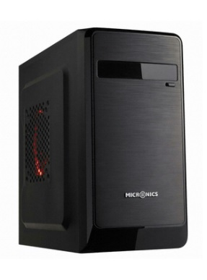 마이크로닉스 루키 가격: 27,330원 | 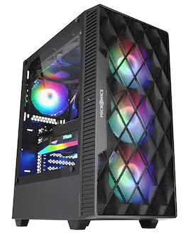 마이크로닉스 Master M60 메쉬 (블랙) 가격: 44,150원 | 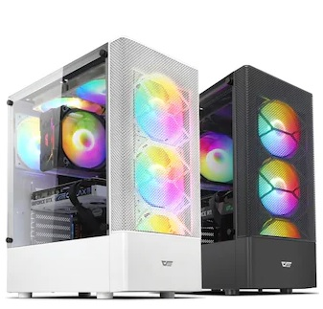 darkFlash DK200 RGB 강화유리 (블랙) 가격: 38,880원 | 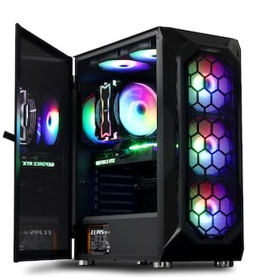 아이구주 VENTI C60 가격: 56,110원 | 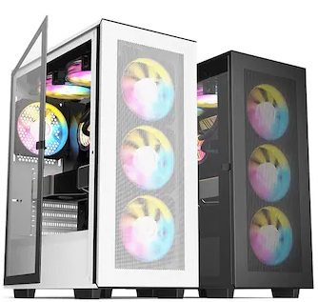 DAVEN KAISER AIR 강화유리 가격: 49,900원 (55,520원) | 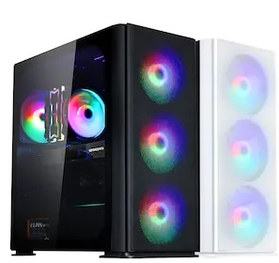 아이구주 HATCH 8 가격: 73,980원 | 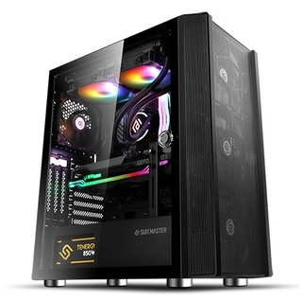 앱코 SUITMASTER P1000 강화유리 (블랙) (화이트도있음) -3열 수냉쓸때는 추천하지 않음 가격: 70,200 (77,220)원 | 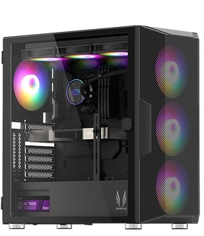 3RSYS L600 (블랙) (화이트도있음) 가격: 75,210 (78,480)원 | 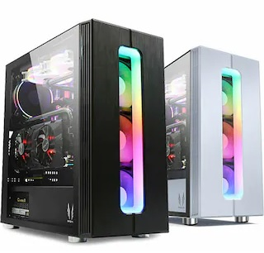 3RSYS S700 에스프레소 CT 가격: 58,320원 (수냉X, 공냉권장) | 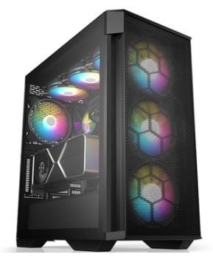 BRAVOTEC GUARDIAN 3000M 타이탄 글래스 (블랙) (화이트) 가격: 83,100원, 91,890원 (수냉권장) | 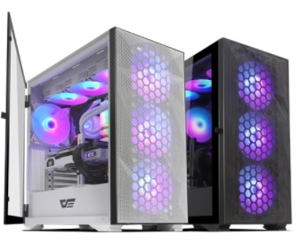 darkFlash DLX21 RGB MESH 강화유리 (화이트/블랙) 가격: 102,600/ 98,100원 (수냉,공냉 OK) | 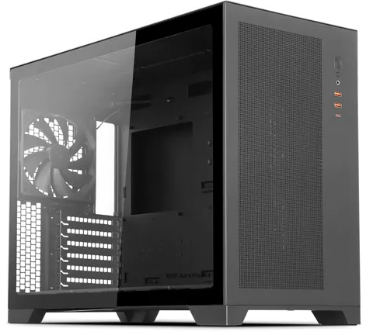 darkFlash DS5000 MESH 강화유리 가격: 124,200/ 131,220원 (수냉,공냉) (상단 420 라디 장착가능: H170I) | 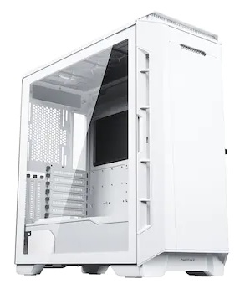 Phanteks P600S MW 가격: 282,960원 (수냉,공냉 OK) (420 라디는 전면 흡기로) | 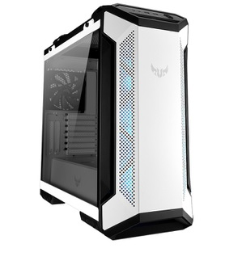 ASUS TUF Gaming GT501 WHITE EDITION 가격: 197,640/ 209,520원 (블랙, 화이트) | 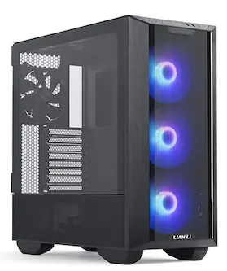 리안리 LANCOOL III RGB (Black) (논 RGB 버전도있음) (또 품절남) 가격: 213,070 (198,040)원 | 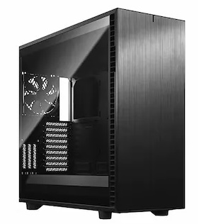 Fractal Design Define 7 XL Light 강화유리 가격: 413,100원
총평가 | i3-10100과 i3-12100의 가성비는 거의 동일한편 (돈쓰는만큼 더 좋은 느낌) 게이밍 pc는 아니며, 유튜브감상, 웹서핑, 간단한 사무용, 매장 포스용 인강용에 저렴하게 쓸수있음 (게임은 롤도 옵션타협해야됨…..) 12100 본체: 491,450원 10100 본체: 457,570원 | 게임을 즐기지 않거나 케쥬얼한 게임 (바둑, 포커, 롤, 카트 등등 저사양 게임) 정도만 즐기시는 유저분께 적합한 PC i3 보다는 멀티 성능이 좋아 고사양 사무용으로도 쓸만한편 (용량 큰 엑셀, 라이트한 포토샵 등등) : 4600G 본체: 463,280원 5600G 본체: 509,280원 | 초 고사양게임은 어느정도 옵션 타협이 필요하나 디아2/오버워치/롤/배그/피파 등등 인기 게임에서는 풀옵 플레이가 가능한 게이밍 PC 다만 CPU의 순수성능은 5600보다 낮은편이라 웬만해서는 +6만가격에 5600 + 3060으로 업그레이드 하세요 12100F+3060 12GB: 953,720원 | 5600X와 0.2클럭차이밖에 안나는 5600 을 사용해서 12400F와도 차이가 적다 FHD 게임은 60~70프레임 방어상태로 상옵이 가능하며 10,11세대와 비교시 확연히 좋은 게이밍 성능 (다소 사양이 낮은 인기온라인 게임은 풀옵가능) (포토샵이나 편집시 램은 16X2로) 5600+3060 12GB: 1,011,150원 | 6코어급 CPU의 반란.. 9-11세대 i7,i9을 이기는 게이밍 성능을 지닌 CPU 12400F를 사용해서 포토샵 OK 영상편집도 어느정도 가능 + FHD 중상옵 게이밍까지 가능한 가정용 PC의 표준 (포토샵이나 편집시 램은 16X2로) 12400F+3060 12GB: 1,074,990원 12400F+3060 TI: 1,232,990원 | 1) 13600KF + 3060TI +DDR4(게이밍X) 조합: 12900K와 맞먹는 멀티성능과 높은 싱글 성능으로 영상편집, 주식, 렌더링 인코딩, 모델링, 음악작곡, 포토샵 등 모든 상황에서 뛰어난 성능을 보여준다 공냉을 쓸수있는 마지노선 13세대K CPU기도 하고 FHD에서는 거의 모든게임을 풀옵으로 즐길수있는 가성비 견적 2) 13600KF + 3060TI + DDR5(Z690-P) 조합: 1번과 흡사하나 D5 메모리라 2~5% 성능이 높게 나온다 더불어 메인보드 확장성과 CPU 오버까지 가능 1)13600KF + 게이밍XDDR4 + 3060TI: 1,686,600원 (3070시 1,841,800원) 2)13600KF +PRIME Z690-P+ 3060TI: 1,830,540원 (3070시 1,985,740원) |  | 13600KF에 DDR5 조합이면 12900K와 비교해도 비슷한 프레임이 나온다 이 조합은 멀티성능도 나름 준수하며 빠릿함과 FHD에서 144풀옵게이밍 (트리플A급게임 포함) QHD에서는 상옵 게이밍이 가능한 정말 게임을 즐기기에는 좋은 합리적인 고사양 게이밍 PC 136+Z690+3080+850=2,447,960원 | 경쟁사의 12400F와 비슷한 게이밍성능을 가진 5600와 3060TI 조합 FHD120을 비교적 가성비있게 짜기위한 유저에 딱 맞는 조합이다 (물론 일부 고사양 게임에서는 100프레임 이상 쓸려면 옵션 타협이 필요함 3070 조합보다 10%낮음) 5600+공냉+B550+3060TI+델타램: 1,312,410원 | 3070 성능은 2080TI와 비슷합니다. FHD 상황에서는 풀옵 QHD에서는 중상옵 정도로 현존하는 대부분 게임 플레이 가능한 상급의 게이밍PC 다만 4K는 버거운 감이 있으므로 QHD까지만 추천 더 윗급 그래픽 쓸려면 5800X3D권장 5700X+공냉+3070+B550+750W +델타램: 1,598,770원 | 5800X3D는 5800X보다 8% 가량 높은 프레임 유지율을 보여준다 3080 이상급 의 그래픽카드의 성능을 최대한 뽑아 줄수있어 부드러운 그래픽을 주사해주 며 5800X급의 멀티성능으로 다용도로 사용해도 좋은 CPU 단점은 다소 비싼 가격정도? (QHD상옵 게이밍PC) 5800X3D+수냉+3080: 2,400,920원 | 13700K는 12900K의 완벽한 상위 호환 높은 멀티성능과 싱글클럭으로 어떠한 환경의 작업 및 게이밍이라도 적합한 성능을 보여줄것이다 (이걸로 안되면 다른 제품도 마찬가지..) 다소 높은 가격 이지만 작업과 게이밍을 겸한다면 좋은 선택 (FHD 144, QHD 100용 PC) 13700K+3080+LS720: 2,830,830원 | 13900K는 멀티성능이 좀 더 강화된 모델게이밍은 더 비할바 없는 CPU이며 작업에서도 7950X와 맞먹는 최고급 PC 여기에 4090 조합으로 4K도 드디어 정복 가능한 성능을 보여준다 QHD 144도 어지간한 게임에서는 가능함 13900K+4090+1000W: 5,263,460원 (137+4080+850W: 3,496,310원) | 경쟁사의 12900K와 맞먹는 게이밍성능 그리고 좀 더 저렴한가격 보드값이 문제 B650이 나왔는데 해결이 안됨 (…) 3070을 사용했기에 FHD풀옵, QHD 중상으로 고사양 게임을 즐길수있고 다용도로 쓰기에도 충분함 7600X+3070+삼성램+B650+DLX21 +공냉쿨러 = 2,098,360원 | 7950X는 13세대가 나오더라도 가장 높은 멀티성능을 보여주는 제품중에 하나일것이다 (13900K와 큰차이가없을..) 작업용으로쓰기에 매우 좋은 CPU이며 게이밍 성능도 5800X3D와 맞먹는 성능을 보여 충분한 예산만 있다면 사볼만한 제품 7950X+4080+삼성램+X670+렌쿨3 = 4,068,460원(4090 선택 520만) | 로또 당첨된다면 한번쯤 사볼만한 견적으로 도저히 제정신을 가지고 지르기에는 힘든 본체 가격이다 취향것 갖고싶은 최상위 제품을 조합해서 만든 최고급 .. PC (이걸로 방어안되는겜은 딴 PC로도 안됨) 13900K+막시히어로+4090+H170I 약 840만원대!

 |  |  |  |  |  |  |  |  |  |  |  |  |  |  |  | ~

